CRUD Testing Results
Test Case ID | Aksi | Deskripsi | Expected Result | Actual Result | Status | Screenshot
TC-CRUD-01 | CREATE | Mencoba membuat user dengan form kosong | Gagal Create (Validasi Form Kosong/Invalid) | Muncul pesan error validasi (Gagal) | Pass | 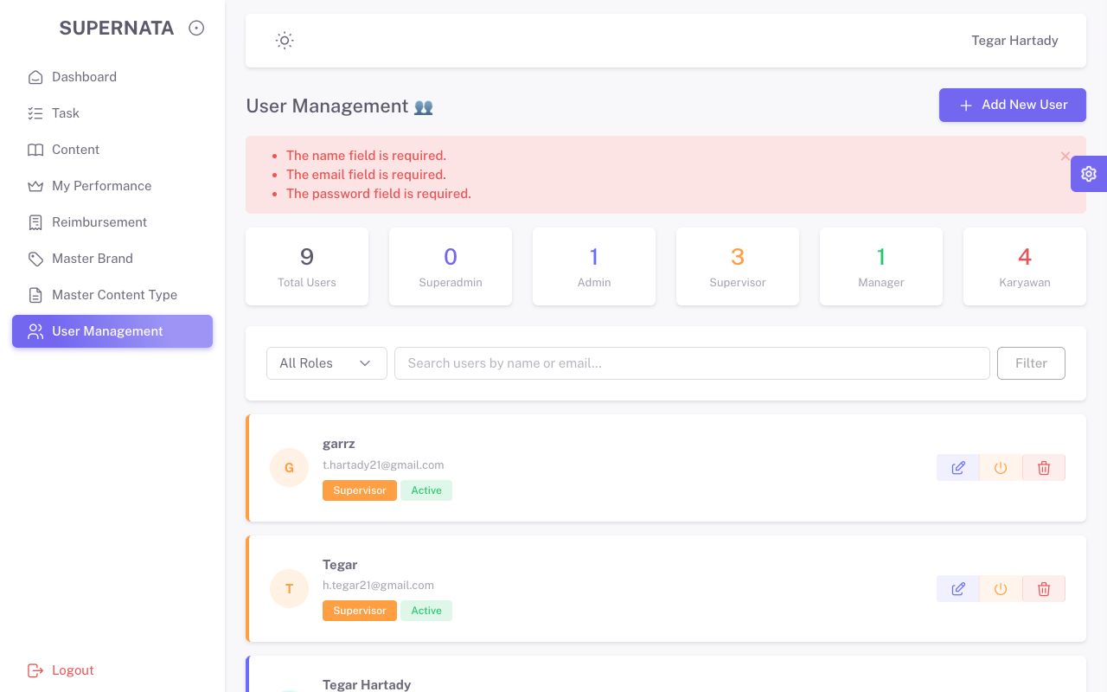
TC-CRUD-02 | CREATE | Mengisi form Add User dengan data valid dan submit | Berhasil Create User Baru | Muncul alert sukses (Berhasil) | Pass | 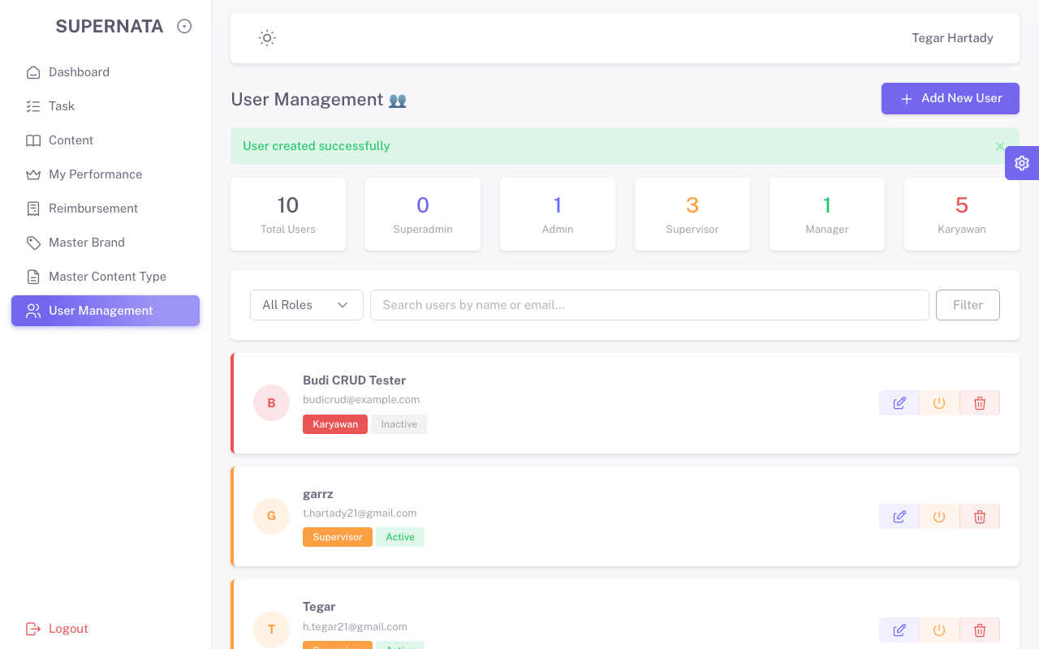
TC-CRUD-03 | READ | Melihat user baru di daftar list user | Data User Baru Tampil di Tabel | Data "Budi CRUD Tester" terlihat di tabel | Pass
TC-CRUD-04 | UPDATE | Mencoba mengubah email menjadi milik orang lain | Gagal Update (Validasi Email Duplikat) | Pesan error email sudah digunakan muncul | Pass | 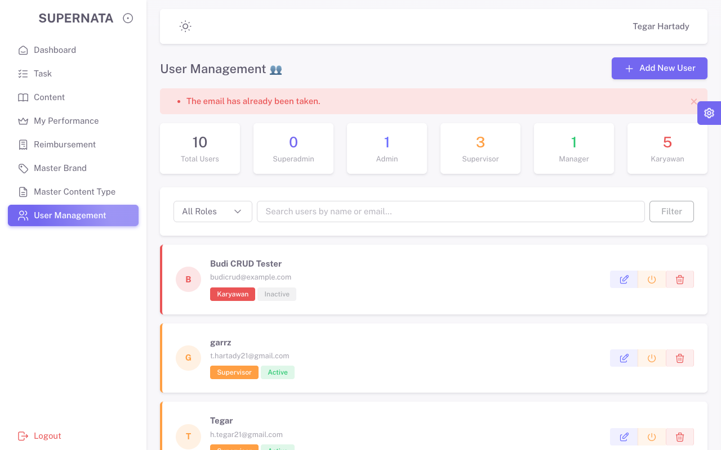
TC-CRUD-05 | UPDATE | Mengubah nama user baru dan submit | Berhasil Update Nama User | Muncul alert update sukses (Berhasil) | Pass | 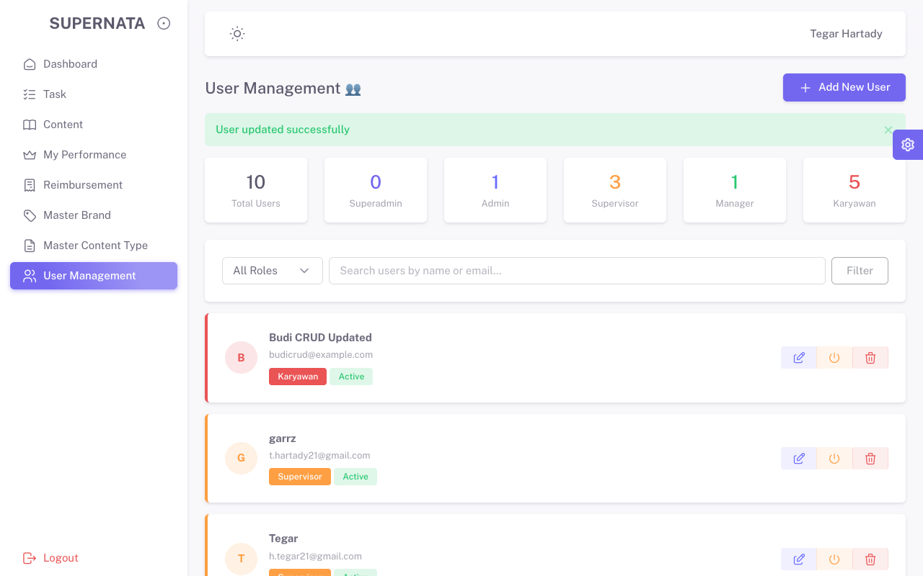
TC-CRUD-06 | DELETE | Menghapus user baru yang dibuat | Berhasil Hapus User | Muncul alert hapus sukses (Berhasil) | Pass | 